Hoja4
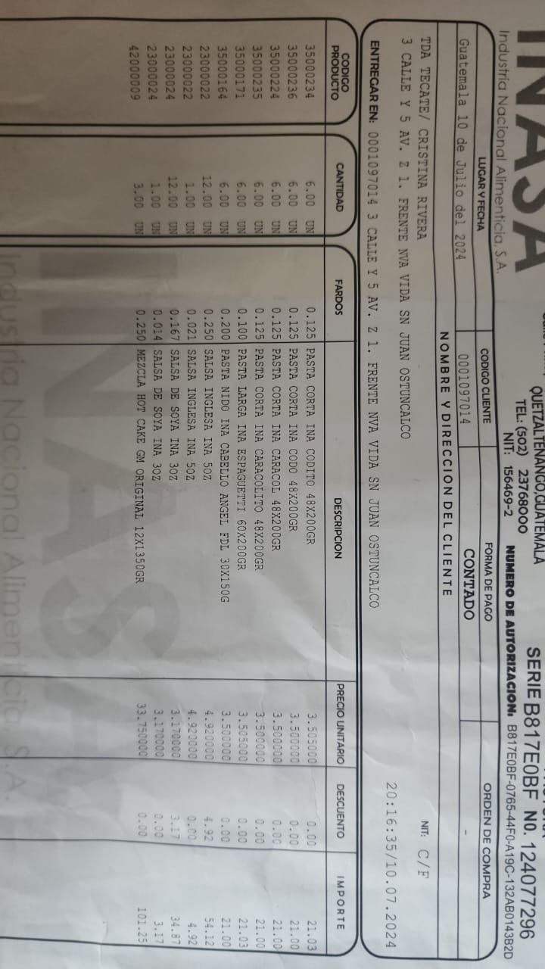
pasta corta ina | Codito | 4.50 cada uno (media libra) | 21 las 6 unidades
 | Codo | 4.50cada uno (media libra) | 21 las 6 unidades
 | Caracol | 4.50cada uno (media libra) | 21 las 6 unidades
 | Caracolito | 4.50cada uno (media libra) | 21 las 6 unidades
 | Espaguetti | 4.50cada uno (media libra) | 21 las 6 unidades
 | cabello de angel (entre fino) | 4.50cada uno (media libra) | 21 las 6 unidades

 | Salsa inglesa 5 oz | 6 cada uno | 59.04 las 12 unidades
 | Salsa soya 3 oz | 4 cada uno | 38.04 las 12 unidades

 | Panqueque de 3Lb | 37 cada uno | 101.25 las 3 unidades

